2020_11_data
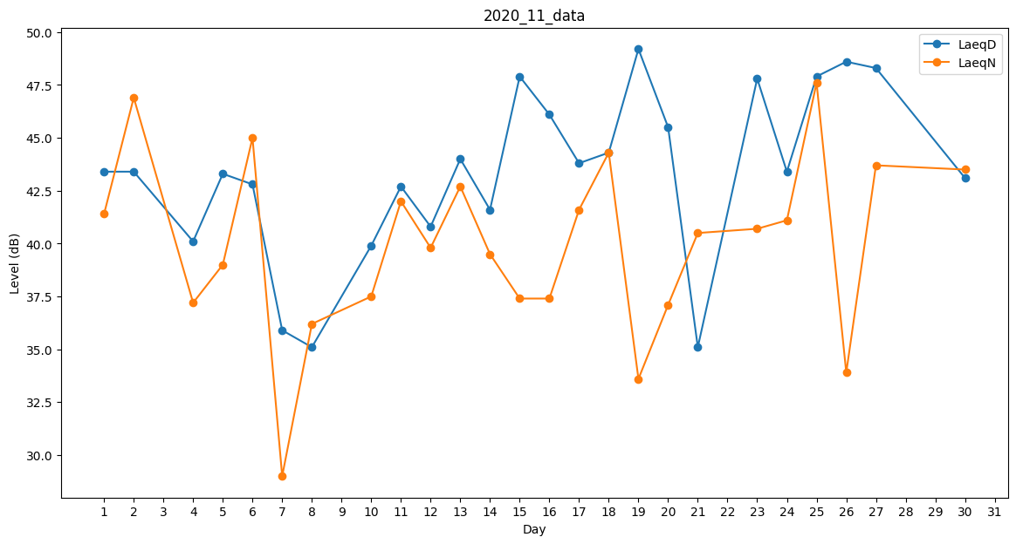
Day | LaeqD | LaeqN
1 | 43.4 | 41.4
2 | 43.4 | 46.9
3 | 38.8 | 0
4 | 40.1 | 37.2
5 | 43.3 | 39
6 | 42.8 | 45
7 | 35.9 | 29
8 | 35.1 | 36.2
9 | 0 | 0
10 | 39.9 | 37.5
11 | 42.7 | 42
12 | 40.8 | 39.8
13 | 44 | 42.7
14 | 41.6 | 39.5
15 | 47.9 | 37.4
16 | 46.1 | 37.4
17 | 43.8 | 41.6
18 | 44.3 | 44.3
19 | 49.2 | 33.6
20 | 45.5 | 37.1
21 | 35.1 | 40.5
22 | 42.9 | 0
23 | 47.8 | 40.7
24 | 43.4 | 41.1
25 | 47.9 | 47.6
26 | 48.6 | 33.9
27 | 48.3 | 43.7
28 | 0 | 35.8
29 | 0 | 32.4
30 | 43.1 | 43.5

